დანართი 1
N | დასახელება | საორიენტაციო ფოტომასალა | აღწერა | სულ რაოდ (ცალი) | ერთ ფასი ლარი დღგ-ს ჩთ | სულ ფასი ლარი დღგ-ს ჩთ | საგარანტიო პერიოდი | მწარმოებელი ქვეყანა | ბრენდი/მოდელი | ლინკი (ასეთის არსებობის შემთხვევაში)
1 | სავარძელი გორგოლაჭიანი |  | სავარძელი შავი ბადის, თავის დასადებით, მყარი სახელურით, რწევის და ფიქსაციის რეჟიმით, ქრომირებული გორგოლაჭიებიანი ვარსკვლავისებრი ძირით. დიამეტრით არანაკლებ 60 სმ. | 122 |  | 0
2 | საოფისე სკამი | 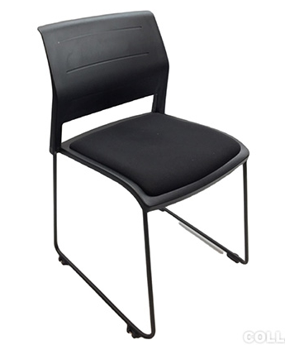 | საკონფერენციო სკამი, ფერი შავი, მყარად ფიქსირებული საზურგეთი, მყარი რკალისებრი ორი ფეხით, გამძლე მიმაგრებით. | 122 |  | 0
3 | სამზარეულოს სკამი |  | პლასტიკური ფეხებითა და ზედაპირით, ერთიანი ჩამოსხმით, მყარი გადაბმით, სახელურის გარეშე, ფერი - შავი ან ნაცრისფერი | 30 |  | 0
 | სულ ფასი ლარი დღგ-ს ჩთ |  |  |  |  | 0

